File 1
TC ID | Titre | Pré-conditions | Steps | tests_data | Résultats Actuels | Résultats Attendus | Status (Réussi/ Echéc) | Remarques | Captures

 | Menu Calendrier
 | Action : Prendre une réservation
 | Option : Générer un lien de paiement
 | 1. Création Cmd avec lien de paiement | 1) L'admin est sur la page de la connexion VIA URL: https://demotenant-bo.playpro.fr/ back-office/login 2) L'admin se connecte au back-office avec un email et un mot de passe valides 3) L'admin est la page de réservation calendar en BACKOFFICE: https://demotenant-bo.playpro.fr/ back-office/planning | 1) Aller dans Calendrier 2) Créer une réservation 3) Activer : ✅ Générer un lien de paiement 4) Cliquer sur Créer | BOOKING: Date de commande: 2026-03-25 Heure de début: 12:00 12:00 - 12:45: ExpVR01 Date: 25 mars 2026 Client(s) : Chaker Ben said Espace: Durée totale: 0 h 45 min Activité 0 h 45 min | La commande est crée en calendar BO avec Génération un lien de paiement vers Client Chaker Ben said : chakerqa-client@yopmail.com Email: Confirmation de réservation chez Play Proo Email: Chaker Ben Said Nouveau paiement réçus | ✔️ Commande crée en BackOffice ✔️ Aucun bug ✔️ Pas d’erreur | Passed
 | 2. Vérification du lien généré | 1) L'admin est sur la page de la connexion VIA URL: https://demotenant-bo.playpro.fr/ back-office/login 2) L'admin se connecte au back-office avec un email et un mot de passe valides 3) L'admin est la page de réservation calendar en BACKOFFICE: https://demotenant-bo.playpro.fr/ back-office/planning | 1) Vérifier si Le lien est unique 2) vérifier si le lien est accessible | BOOKING: Date de commande: 2026-03-25 Heure de début: 12:00 12:00 - 12:45: ExpVR01 Date: 25 mars 2026 Client(s) : Chaker Ben said Espace: Durée totale: 0 h 45 min Activité 0 h 45 min | Sur Le Brevo: email existe dans Brevo (log créé) mais statut = Erreur et surtout : “Cet email ne contient pas de lien” | ✔️ Page de paiement s’ouvre ✔️ Montant correct affiché | Failed | 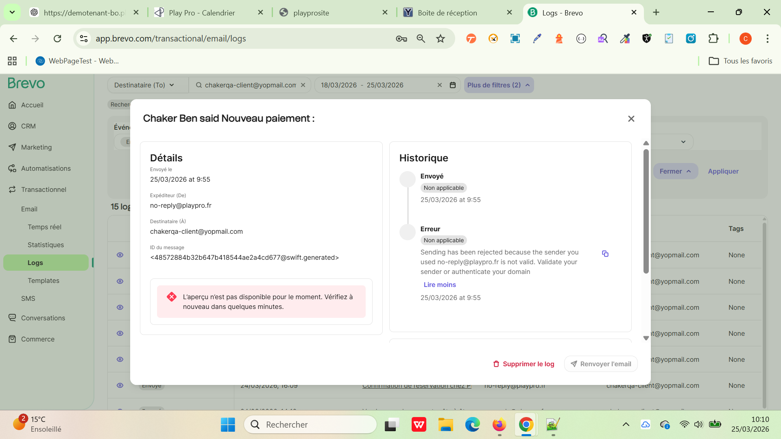
 | 3. Vérification des données & Envoi du lien | 1) L'admin est sur la page de la connexion VIA URL: https://demotenant-bo.playpro.fr/ back-office/login 2) L'admin se connecte au back-office avec un email et un mot de passe valides 3) L'admin est la page de réservation calendar en BACKOFFICE: https://demotenant-bo.playpro.fr/ back-office/planning | 1) Vérifier si Le lien est unique 2) vérifier si le lien est accessible | BOOKING: Date de commande: 2026-03-25 Heure de début: 12:00 12:00 - 12:45: ExpVR01 Date: 25 mars 2026 Client(s) : Chaker Ben said Espace: Durée totale: 0 h 45 min Activité 0 h 45 min | Sur Le Brevo ====> Message : sender no-reply@playpro.fr is not valid Donc : email rejeté contenu non traité correctement le template email est vide Le lien de paiement n’est pas injecté | ✔️ lien reçu ✔️ lien cliquable Nom client ✔️ Email ✔️ Activité ✔️ Prix ✔️ Expected : ✔️ correspond exactement à la réservation | Failed | 